утверждено
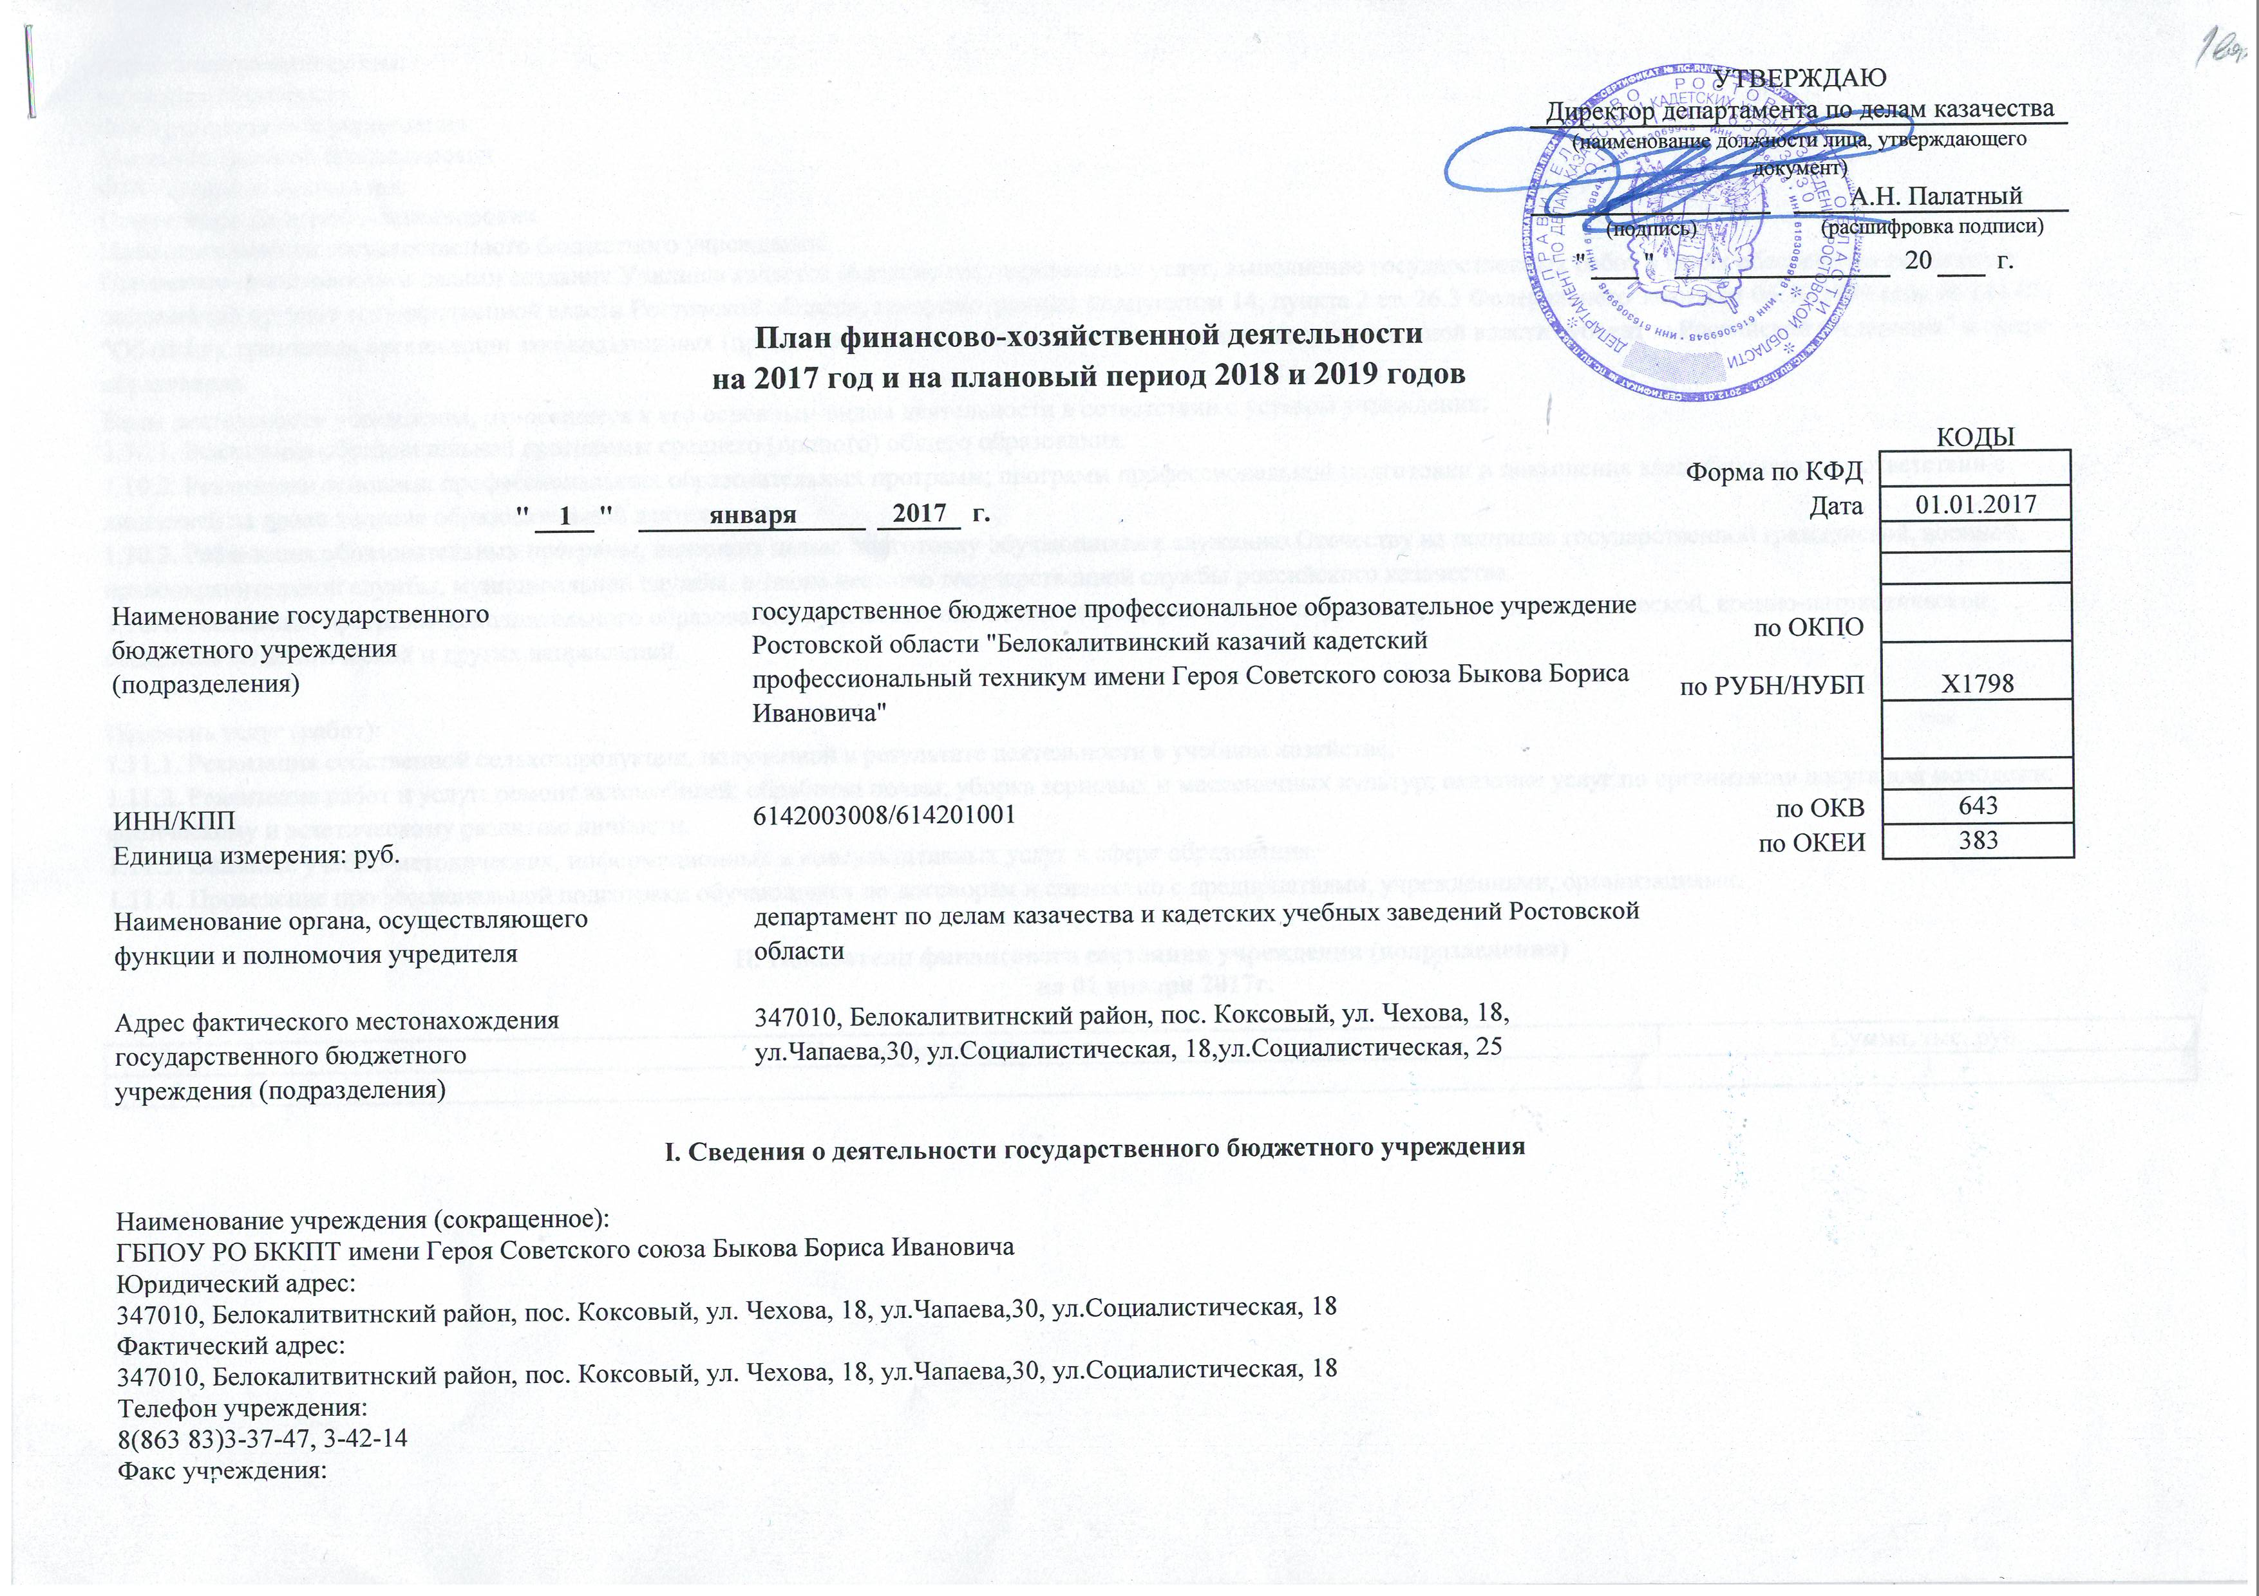

№ БККПТ 02 от 02.02.2017 (ст(2)
IV. Показатели выплат по расходам на закупку товаров, работ, услуг учреждения (подразделения) на 2 февраля 2017г.

Наименование показателя |  |  | Код строки | Год начала закупки | Сумма выплат по расходам на закупку товаров, работ и услуг, руб (с точностью до двух знаков после запятой - 0,00)
 |  |  |  |  | всего на закупки |  |  | в том числе:
 |  |  |  |  |  |  |  | в соответствии с Федеральным законом от 5 апреля 2013 г. № 44-ФЗ "О контрактной системе в сфере закупок товаров, работ, услуг для обеспечения государственных и муниципальных нужд" |  |  | в соответствии с Федеральным законом от 18 июля 2011 г. № 223-ФЗ "О закупках товаров, работ, услуг отдельными видами юридических лиц"
 |  |  |  |  | На 2017г. очередной финансовый год | На 2018г. 1-ый год планового периода | На 2019г. 2-ой год планового периода | На 2017г. очередной финансовый год | На 2018г. 1-ый год планового периода | На 2019г. 2-ой год планового периода | На 2017г. очередной финансовый год | На 2018г. 1-ый год планового периода | На 2019г. 2-ой год планового периода
1 |  |  | 2 | 3 | 4 | 5 | 6 | 7 | 8 | 9 | 10 | 11 | 12
 | Выплаты по расходам на закупку товаров, работ, услуг, всего: |  |  | 2017 | 10,595,300.00 | 9,593,900.00 | 9,222,500.00 | 10,595,300.00 | 9,593,900.00 | 9,222,500.00 | 0.00 | 0.00 | 0.00
 | в том числе:
 | на закупку товаров, работ, услуг по году начала закупки |  |  | 2017 | 10,595,300.00 | 9,593,900.00 | 9,222,500.00 | 10,595,300.00 | 9,593,900.00 | 9,222,500.00 | 0.00 | 0.00 | 0.00
 |  | из них:
 |  | услуги связи |  | 2017 | 116,300.00 | 116,300.00 | 116,300.00 | 116,300.00 | 116,300.00 | 116,300.00 | 0.00 | 0.00 | 0.00
 |  | Коммунальные услуги |  | 2017 | 1,135,000.00 | 1,109,400.00 | 1,083,300.00 | 1,135,000.00 | 1,109,400.00 | 1,083,300.00 | 0.00 | 0.00 | 0.00
 |  | Работы, услуги по содержанию имущества |  | 2017 | 1,505,100.00 | 609,300.00 | 122,400.00 | 1,505,100.00 | 609,300.00 | 122,400.00 | 0.00 | 0.00 | 0.00
 |  | Прочие работы, услуги |  | 2017 | 2,202,000.00 | 2,150,800.00 | 2,190,500.00 | 2,202,000.00 | 2,150,800.00 | 2,190,500.00 | 0.00 | 0.00 | 0.00
 |  | Увеличение стоимости основных средств |  | 2017 | 408,800.00 | 408,800.00 | 408,800.00 | 408,800.00 | 408,800.00 | 408,800.00 | 0.00 | 0.00 | 0.00
 |  | Увеличение стоимости материальных запасов |  | 2017 | 5,228,100.00 | 5,199,300.00 | 5,301,200.00 | 5,228,100.00 | 5,199,300.00 | 5,301,200.00 | 0.00 | 0.00 | 0.00

V. Сведения о средствах, поступающих во временное распоряжение учреждения (подразделения) на 2 февраля 2017г.

Наименование показателя |  |  |  | Код строки | Сумма (руб., с точностью до двух знаков после запятой - 0,00)
1 |  |  |  | 2 | 3
Остаток средств на начало года |  |  |  | 010
Остаток средств на конец года |  |  |  | 020
Поступление |  |  |  | 030
Выбытие |  |  |  | 040

VI. Справочная информация

Наименование показателя |  |  |  | Код строки | Сумма (тыс. руб.)
1 |  |  |  | 2 | 3
Объем публичных обязательств, всего |  |  |  |  | 0.00
Директор
(должность)
(подпись)
В.В. Мелентей
(расшифровка подписи)

